개요
DreamCatcher_클리어 연출 출력

1. 기획의도
- 시네마틱 연출을 이용하여 클리어의 재미 부과
- 유저가 클리어 했음을 쉽게 인식 할 수 있도록 기획
- 보상내역과 플레이 타임을 표기

2. 클리어 연출 룰
- 미션클리어시 출력한다.
- 미리 제작 된 타임라인을 재생 시켜 출력한다.
- 타임라인이 재생 되는 동안은 조작할 수 없다.
- 확인 버튼이 생성 된 이후 유저의 조작을 받아 메인카메라로 전환한다.
- 확인 버튼 생성 이후 마우스 클릭 조작이 있을 경우 메인 카메라로 전환한다.
- 메인 카메라 전환 시 블랜딩 기능을 사용하지 않는다.
- 타임 라인 재생 출력 중 UI 애니메이션을 출력한다.
- 재생 출력 시간 총 7초중 5초 이후 클리어 UI를 출력한다.
- 클리어 연출 재생 시 main UI를 off 시킨다 .

- 클리어 연출 출력 내용은 플레이 타임 / 보상1 / 보상2 의 정보를 표기한다.
- 출력 내용은 텍스트 기능을 통해 데이터 값을 받아서 출력한다.
- 확인 버튼 이후 보상 내용이 적용 된다.
- 플레이 타임은 유저가 해당 미션을 플레이한 시간으로 0에서 증가한다.

3. 순서
3.1 플로우

3.2 이미지
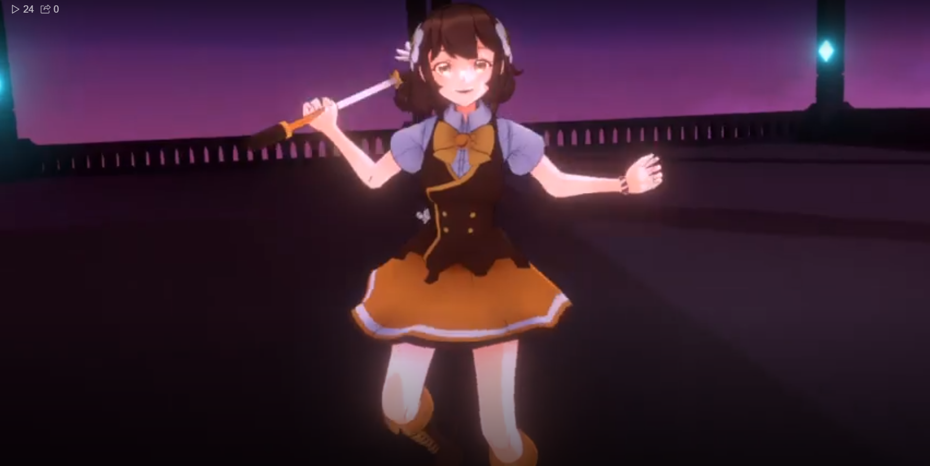
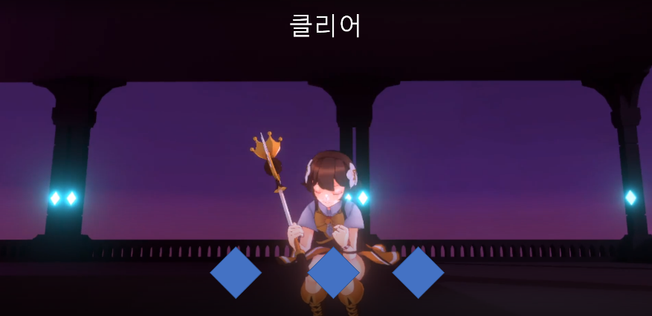
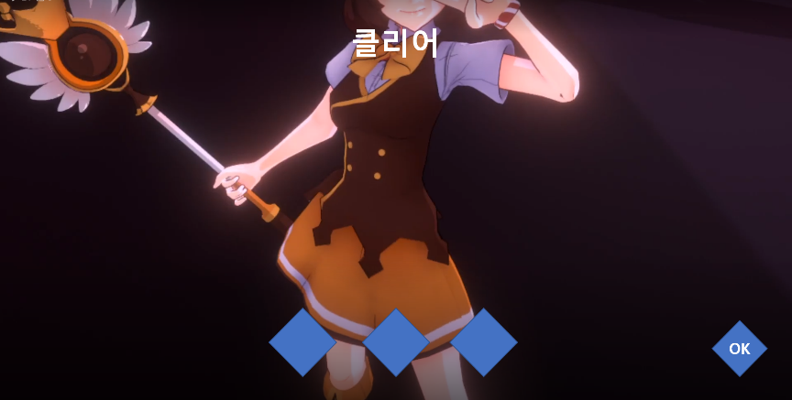
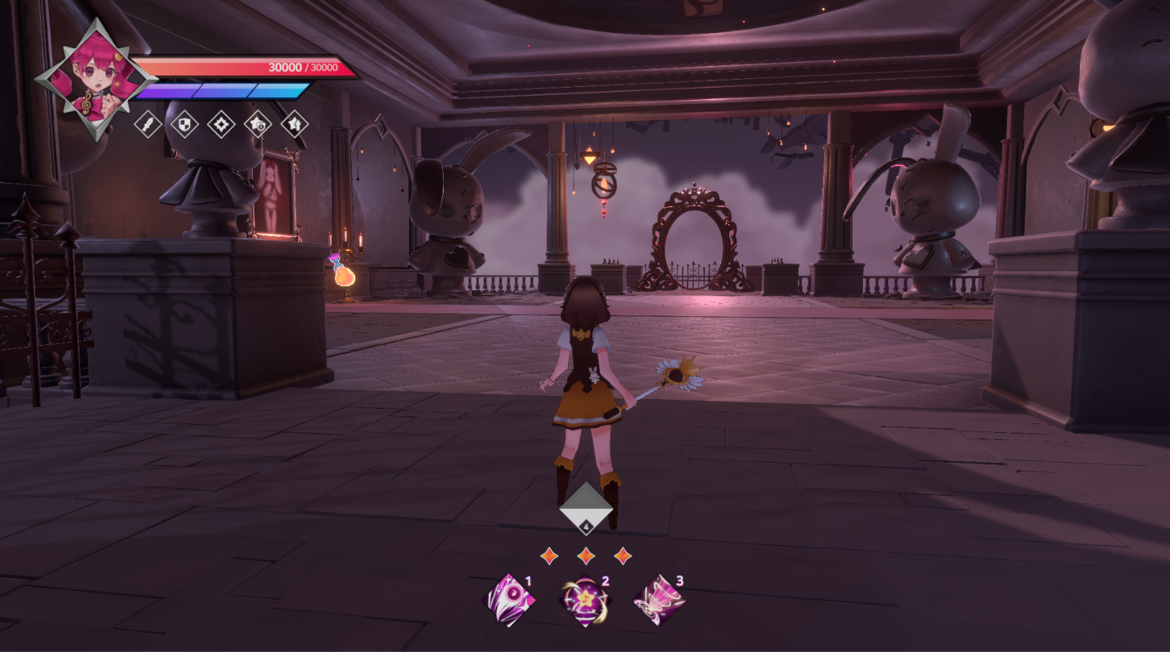

클리어 연출 출력 | 연출 출력 중 UI 애니 출력 | 연출 출력 종료 후 확인 버튼 생성 | 메인 캠으로 전환

